상품제안서
오색 다이어트 줄넘기-최신형 | 상품코드: F04808

 |  |  |  |  |  |  | 02-412-0044 | www.easy1.co.kr
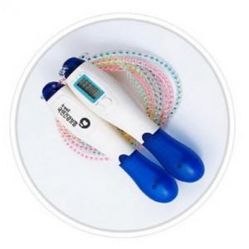

【상세/제작정보】 | 줄넘기횟수 표시하는 카운트기능과 운동거리와 소요된 칼로리 표시기능

【인쇄/포장옵션】 | 실크 / 포장지포장

【공급단가】 | 수량 | 100~ | 300~ | 500~ | 1,000~ | 3,000~
*VAT별도 | 단가 | 4,720원 | 4,550원 | 4,370원 | 4,200원 | 4,090원

【상품 URL】 | https://easy1.co.kr:443/src/goods_detail.php?gdno=4808

